Hoja1
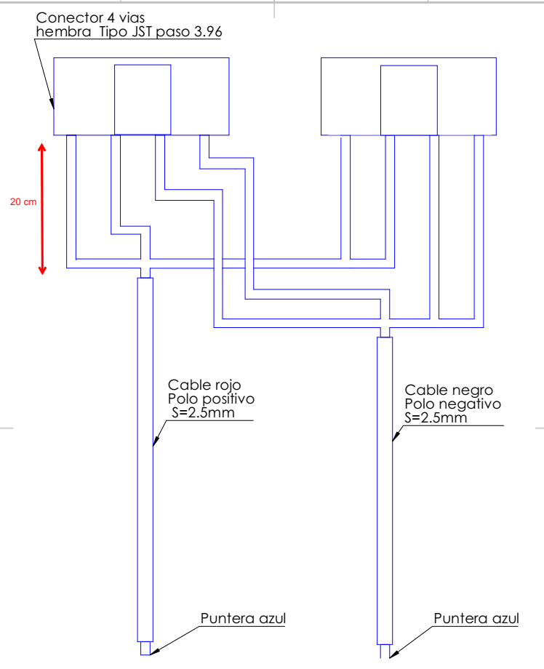
ESCANDALLO AVEIRO P6,76

CRUZ |  | SOPORTE
Descripción | Cantidad | Descripción | Cantidad
Modulo LED Pitch 6,67 | 10 | Soporte pared | 2
Receiving Card Placa expansora modelo A5s PLUS | 1 | Tornillo métrica 6x16 | 4
Cable plano 20 vías 40 cm H-H | 4 | Arandela ARANM4DIN90 | 6
Cable plano 20 vías 90 cm H-H | 6 | Tapón blanco | 2
Cable alimentación polos positivo y negativo 3m puntera a ( Y de 20cm) 2 conectores hembra 4 vías tipo JST paso 3,96 S=2,5 mm | 10 | Tornillo métrica 6x40 | 4
Cable alimentación Alimentación polos positivo y negativo 3m puntera a conector hembra 4 vías tipo JST paso 3,96 S=1,5 mm | 1 | Soporte cruz | 1
Cable RJ45 UTP 3m | 1 | Tornillo métrica 8x10 soporte pared | 6
Envolvente Aveiro | 1
Ver plano
Ensamblaje Cruz | 1
Tornillo M3 L=15mm | 4
Tuerca M3 | 4
Separadores L=5 mm | 4

FUENTE DE ALIMENTACIÓN
Descripción | Cantidad
Placa CPU WI-FI | 1
Router WIFI | 1
Caja envolvente | 1
F.A. MeanWell RSP-500-5 | 2
Regleta conexiones 12x | 2
Cable alimentacion con enchufe schuko | 1
Tornillo M4 L=10 mm | 8
Cable paralelo (+ / -) alimentación Receiving Card S=1,5 L=50 cm | 1
Clemas alimentación WI-FI 1X | 2
Clema alimentación a la red 3X | 1
Cable alimentación N 30cm puntera-horquilla azul S=2,5mm | 2
Cable alimentación tierra 30cm puntera-horquilla azul S=2,5mm | 1
Cable alimentación L 30cm puntera-horquilla azul S=2,5mm | 2
Cable alimentación puente N 15cm horquilla- horquilla azul S=2,5mm | 1
Cable alimentación puente Tierra 15cm horquilla- horquilla azul S=2,5mm | 1
Cable alimentación puente L 15cm horquilla- horquilla azul S=2,5mm | 1
Cable Rojo Alimentación 50cm puntera – horquilla azul S 2,5mm | 6
Cable Negro Alimentación 50cm puntera - horquilla azul S=2,5mm | 6
Cable Rojo Alimentación puente L=10cm puntera-puntera azul S=2,5mm | 4
Cable negro Alimentación puente L=10cm puntera-puntera azul S=2,5mm | 4
Tuerca M4 | 4
Torreta L=30 H-M | 4
Tuerca M3 | 10

